广告位截图
媒体名称 | 广告位 | 截图
免费看书 | banner | 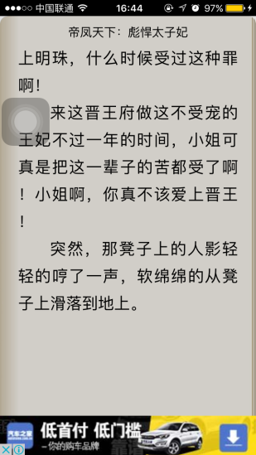
免费小说 | banner | 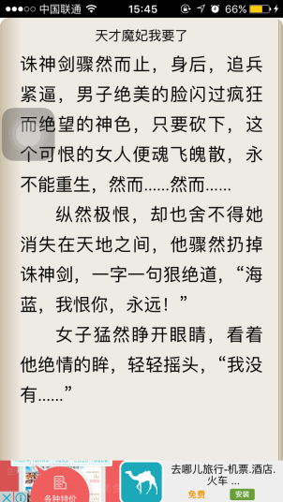
香色闺阁 | banner | 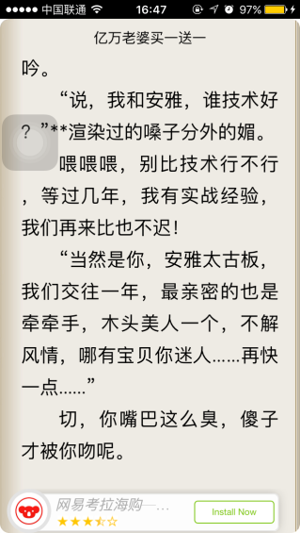
免费书旗 | banner | 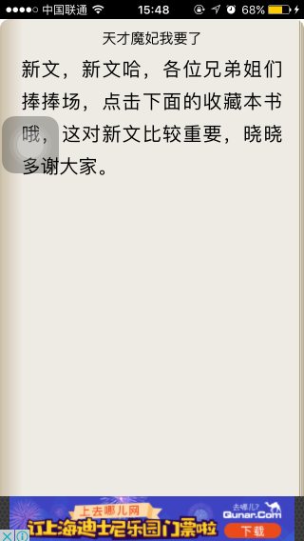
免费看书 | banner | 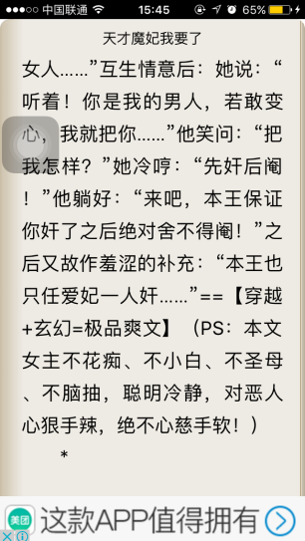
免费看书 | 插屏 | 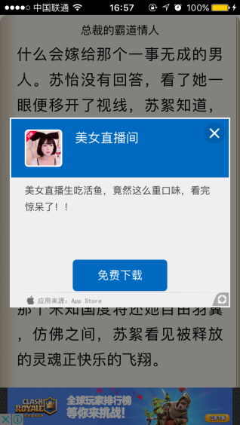
免费看书 | 开屏 | 